서비스 경험 시나리오 제작하기
이름 | 이서진
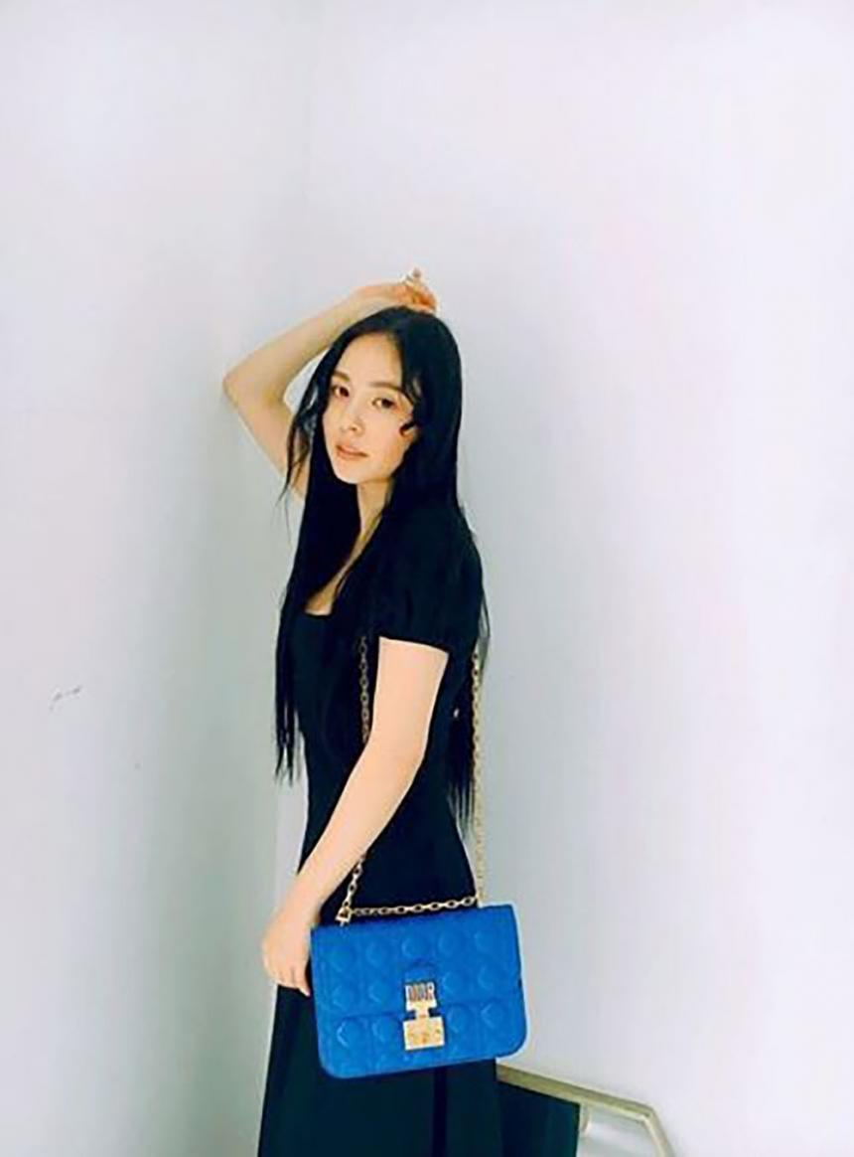 사진 혹은 그림첨부 |  | 나이 | 32
 |  | 직업 | 패션 디자이너
 |  | 사는곳 | 서울시 강남구
 |  | 주 사용 디바이스 | 모바일,노트북
 |  | 자주이용하는 사이트 | https://www.ysl.com/ko-kr https://www.chanel.com/kr/ https://kr.louisvuitton.com/kor-kr/homepage
 |  | 라이프 스타일 | 룩북,전시회,여행,영화,음악감상
 |  | 참고 이미지

행동원인 | 입생로랑의 핸드백을 보려고 접속
리뉴얼 사이트 | https://www.ysl.com/ko-kr (입생로랑 공식홈페이지)
행동순서 | 행동내용
사이트 방문 | 사이트를 방문하여 메인 페이지에서 변화되는 배너를 본다.
스크롤 바 다운 | 다른 이미지나 메뉴가 있는지 확인한다.
메뉴 클릭 | 메뉴를 클릭해 메뉴의 내용을 확인한다
메뉴 카테고리 선택 | 메뉴 카테고리에 있는 핸드백을 클릭한다.
백 종류 선택 | 크로스 바디 백을 클릭 후 업로딩 되는 걸 기다린다.
스크롤 바 다운 | 업로딩 된 화면의 스크롤을 내리며 상품을 구경한다.
사이트 뒤로가기 | 다른 걸 보기 위해 뒤로가기로 메뉴 카테고리로 돌아간다.
백 종류 클릭 | 숄더 백을 클릭 후 업로딩 화면을 기다린다.
스크롤 바 다운 | 스크롤을 내리며 제품들을 구경한다.
제품을 클릭 | 디자인적 요소가 뛰어난 제품을 클릭해서 자세히 본다.
스크롤 바 다운 | 스크롤을 내리며 제품의 디자인을 디테일하게 본다.
제품을 클릭 | 제품을 회전시키며 다른 각도의 모습도 확인한다.
스크롤 바 다운 | 장바구니에 담는다.
드레그 바 회전 | 뒤로가기를 누른 후 로딩을 기다린다.
장바구니 추가 | 메뉴에 있는 신상품을 클릭한다.
뒤로가기 클릭 | 스크롤 바를 내리며 상품을 스캔한다.
메뉴 바 신상품 클릭 | 박스 생 로랑 가족 소재의 MANHATTAN 스몰숄더백 클릭
스크롤 바 다운 | 스크롤을 내리며 가방에 대한 이미지와 정보를 탐색
제품을 클릭 | 뒤로가기를 누른 후 로딩을 기다린다.
스크롤 바 다운 | 스크롤을 내리며 제품 탐색
뒤로가기 클릭 | 박스 생 로랑 가죽 소재의 SOLFERINO 스몰 사첼백 클릭
스크롤 바 다운 | 스크롤을 내리며 제품의 디테일한 이미지와 정보를 탐색
뒤로가기 클릭 | 다른 제품을 탐색하러 뒤로가기를 클릭
화면 상단 장바구니 클릭 | 장바구니 텍스트를 클릭하고 가격을 재차 확인한다.
비회원 결제 클릭 | 아이디를 만들고 정보를 기입한다.
회원가입과 배송지 확인 | 회원가입을 완료하고 배송지를 꼼꼼히 확인한 후 기입한다.
사이트 종료 | 결제가 완료된 걸 확인하고 사이트를 종료한다.

